Charts
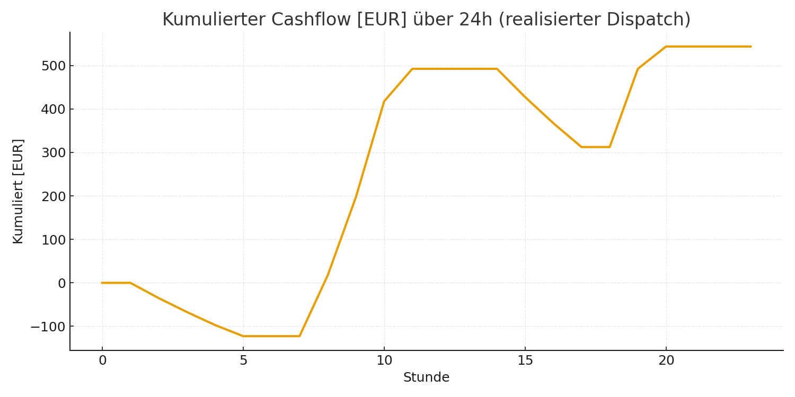
SoC-Verlauf [%]
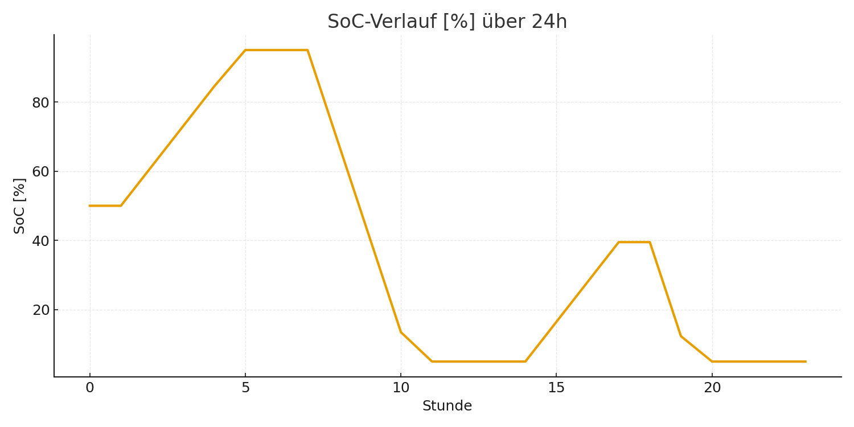

Kumulierter Cashflow [EUR]

